Rekap
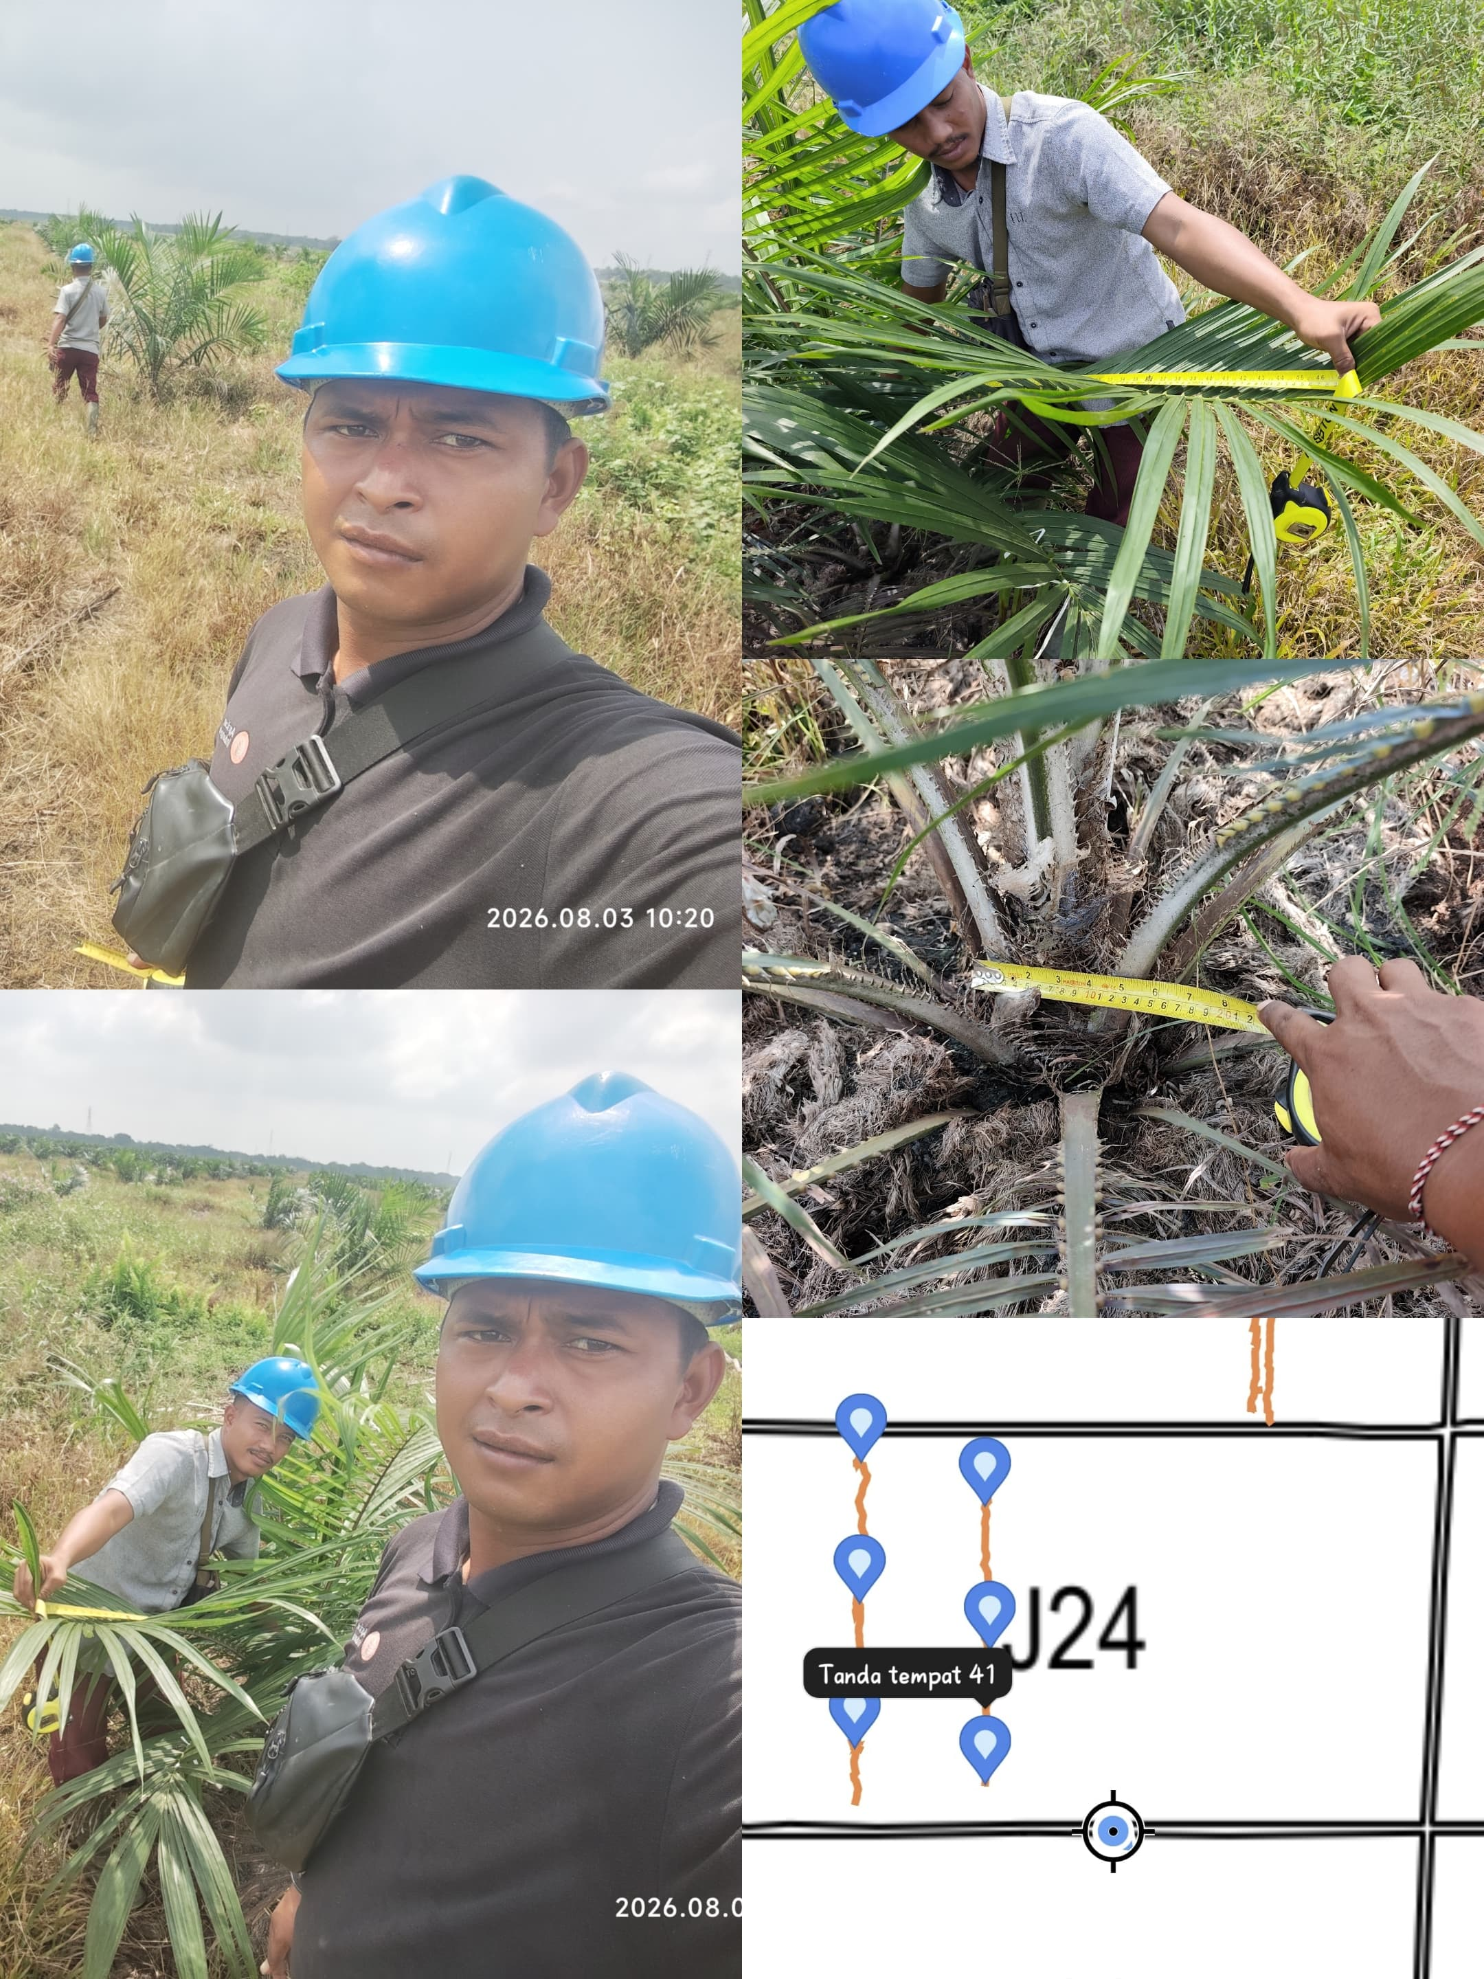
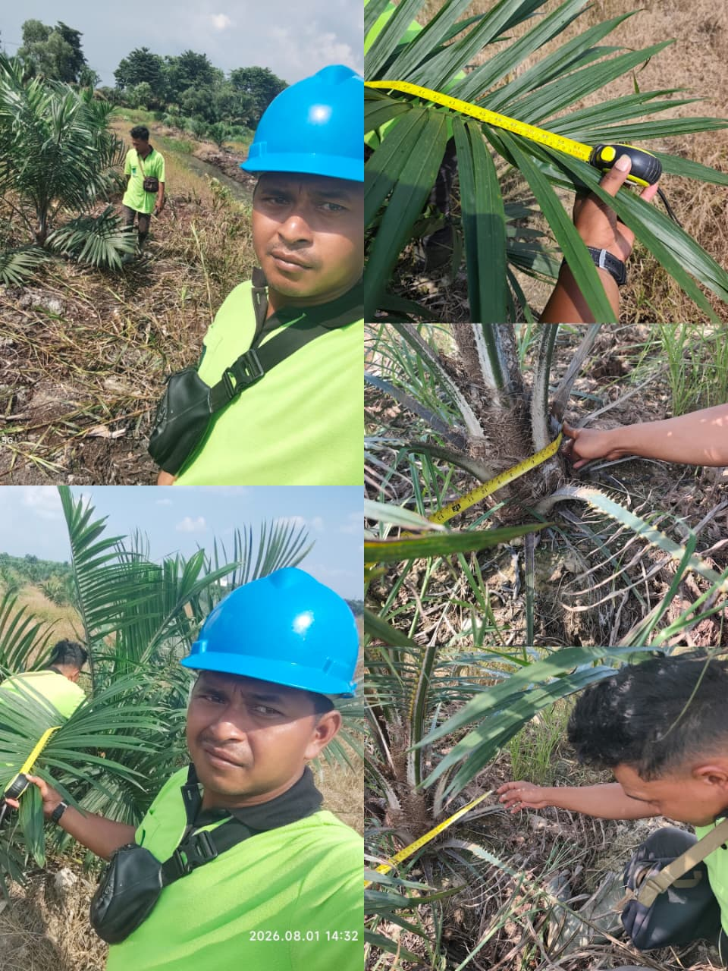
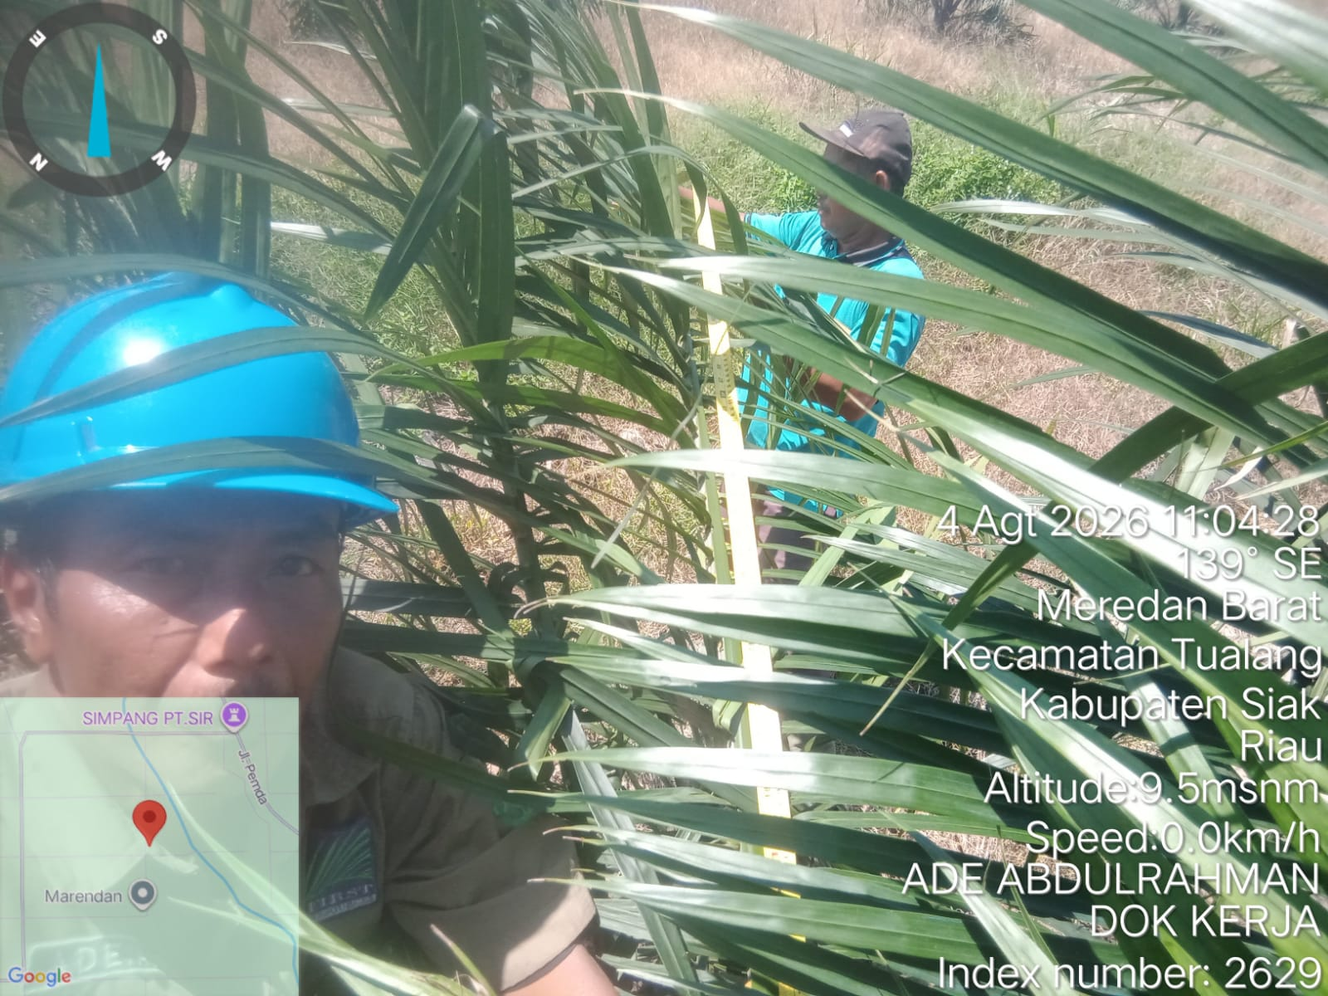
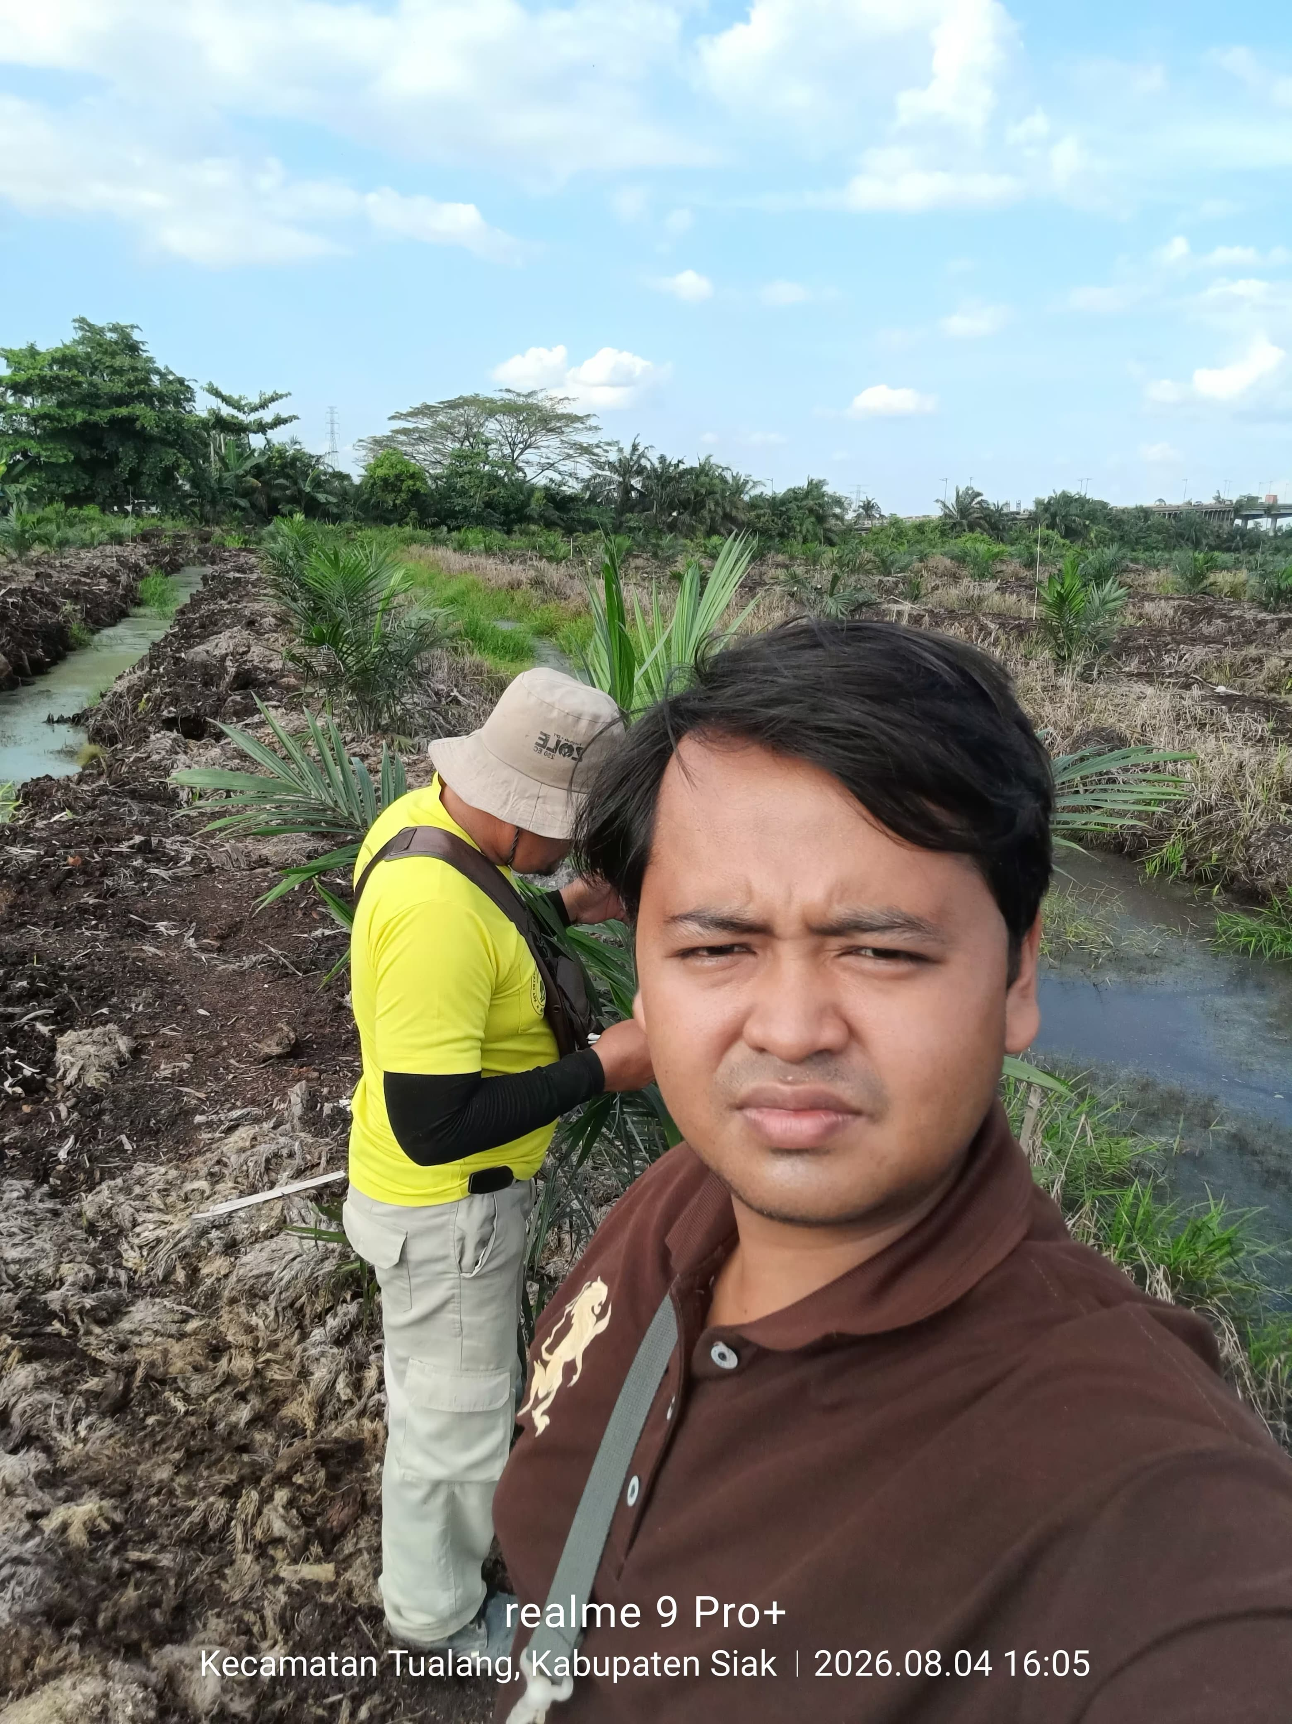
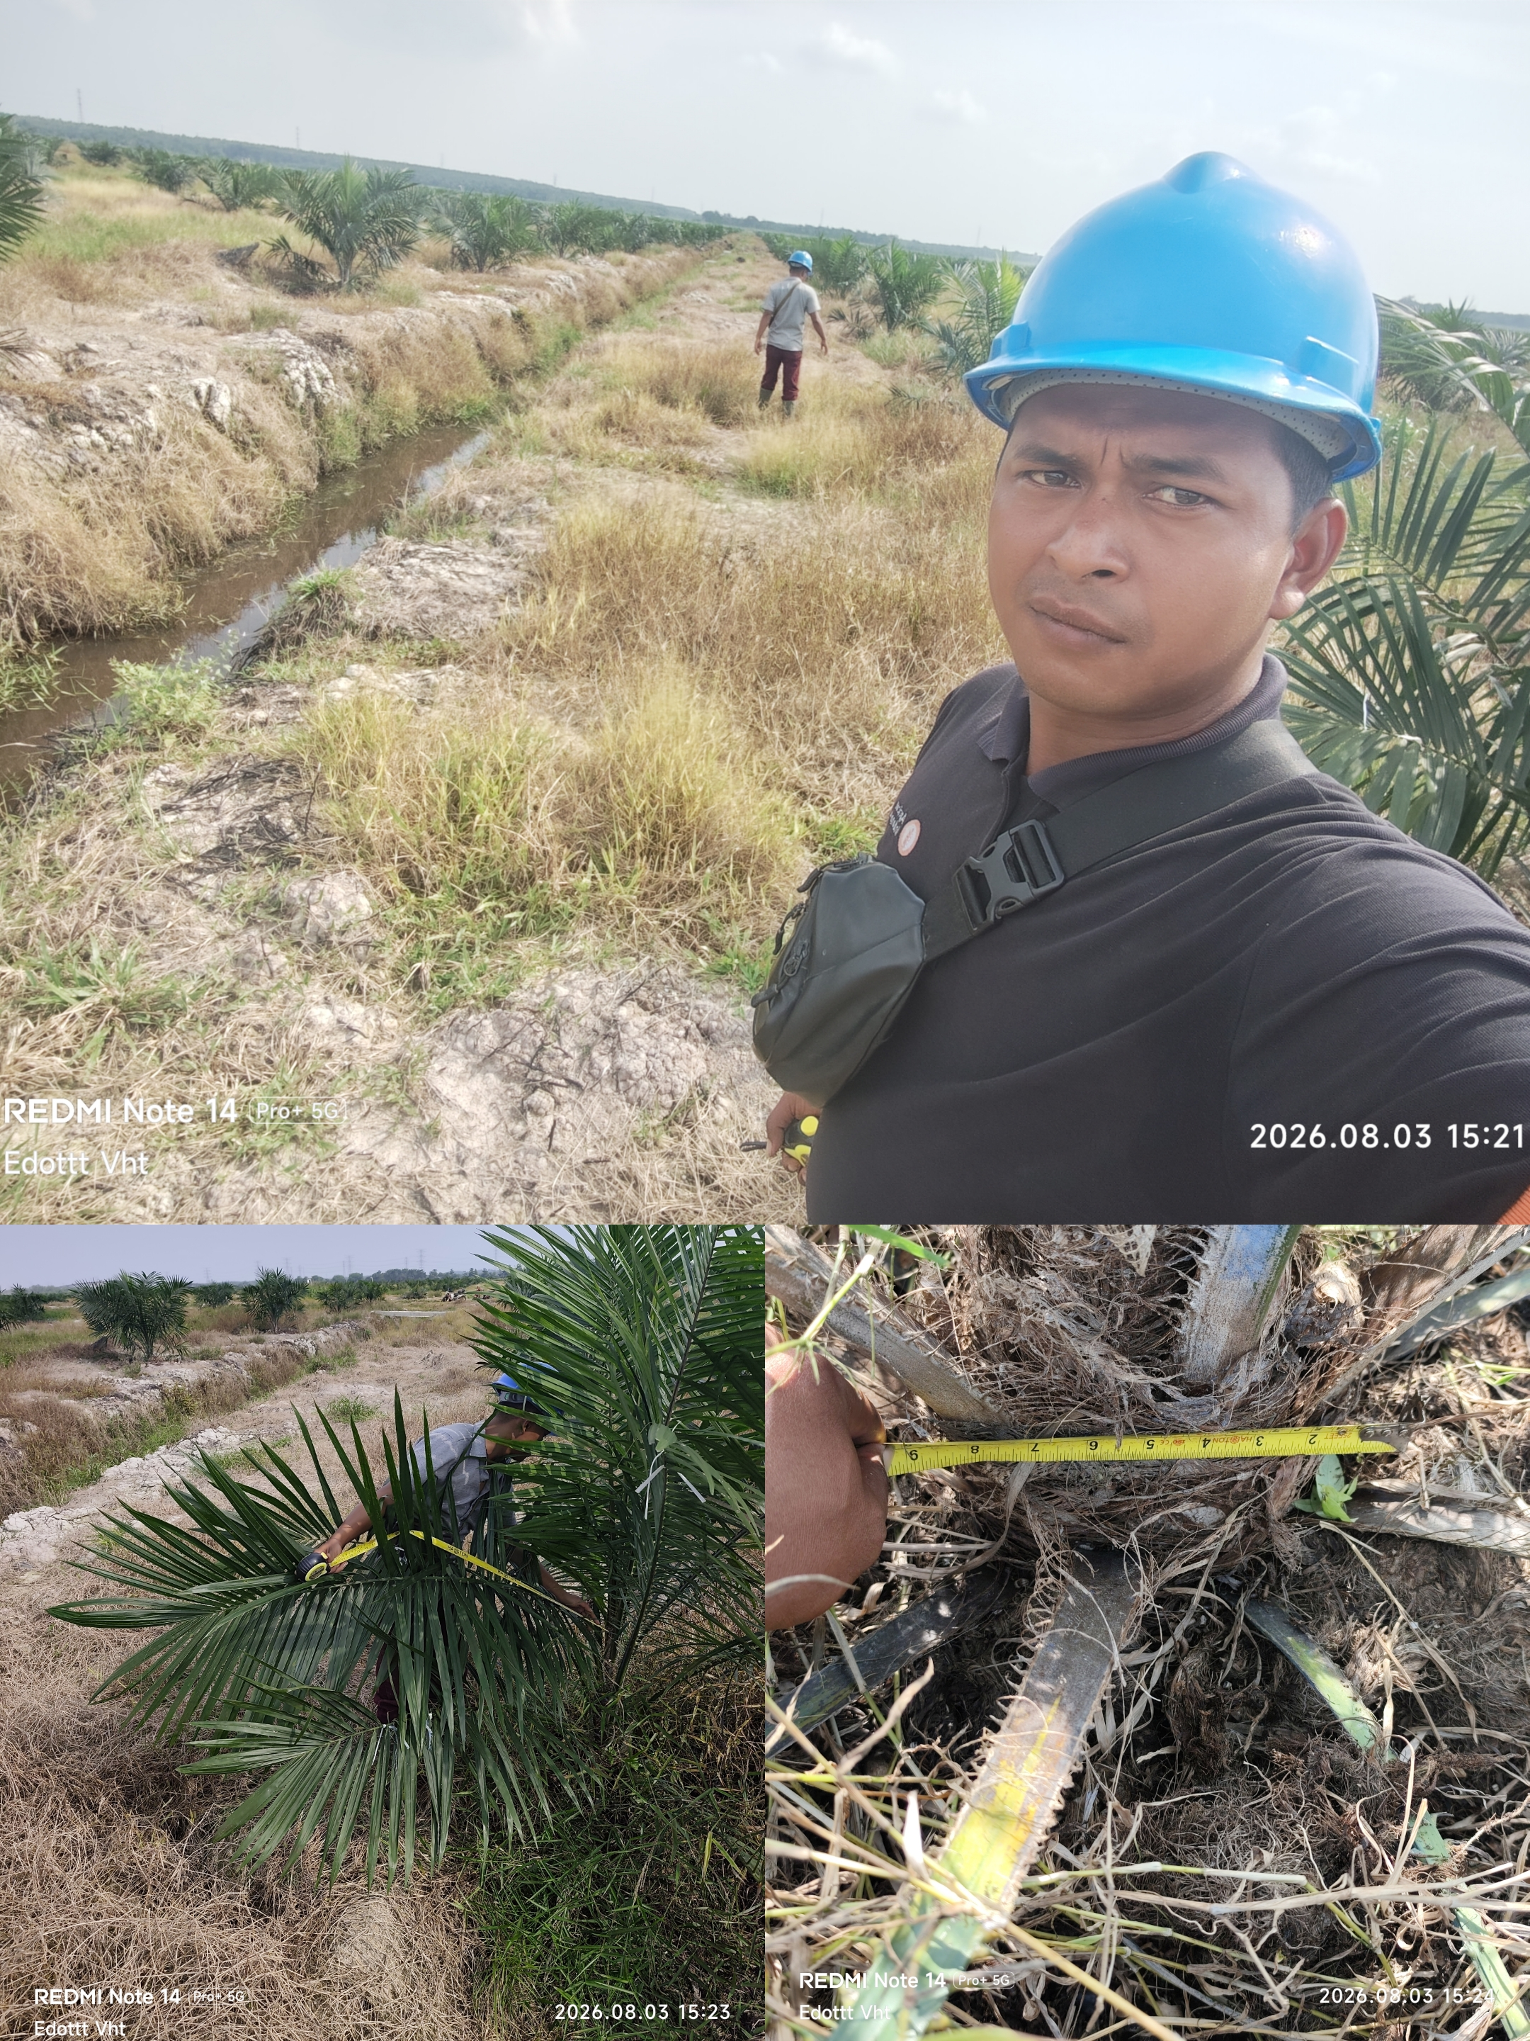
PENGUKURAN VEGETATIF TBM SEHAT
AFD | BLOK | LUAS (HA) | Pokok | UMUR TANAMAN (BULAN) | NOMOR PELEPAH
 |  |  |  |  |  | P. Daun | Diameter Bonggol | Jumlah Daun | P. Daun | Diameter Bonggol | Jumlah Daun | P. Daun | Diameter Bonggol | Jumlah Daun | P. Daun | Diameter Bonggol | Jumlah Daun | P. Daun | Diameter Bonggol | Jumlah Daun | P. Daun | Diameter Bonggol | Jumlah Daun | P. Daun | Diameter Bonggol | Jumlah Daun
 |  |  |  |  |  | 130-140 |  |  | 155-165 |  |  | 180-190 |  |  | 190-210 |  |  | 220-250 |  |  | 255-275 |  |  | 290-300
3 | I19 | 24.84 | 3,726 | 13 | 3 |  |  |  |  |  |  | 171 | 79 | 34
3 | I20 | 24.43 | 3,665 | 13 | 3 |  |  |  |  |  |  | 185 | 79 | 38
3 | I21 | 23.02 | 3,453 | 14 | 3 |  |  |  |  |  |  | 188 | 80 | 39
3 | I22 | 22.83 | 3,425 | 13 | 3 |  |  |  |  |  |  | 170 | 76 | 35
3 | I23 | 23.48 | 3,522 | 13 | 3 |  |  |  |  |  |  | 179 | 76 | 37
3 | I24 | 22.39 | 3,359 | 13 | 3 |  |  |  |  |  |  | 182 | 84 | 38
3 | H19 | 22.66 | 3,399 | 12 | 3 |  |  |  |  |  |  | 201 | 88 | 39
3 | J18 | 21.53 | 3,230 | 6 | 3 | 91 | 33 | 8
3 | J19 | 20.78 | 3,117 | 6 | 3 | 101 | 36 | 8
3 | J20 | 20.02 | 2,723 | 7 | 3 | 122 | 36 | 32
3 | J24 | 25.03 | 3,404 | 7 | 3 | 130 | 77 | 33
3 | J25 | 25.68 | 3,492 | 7 | 3 | 136 | 66 | 28
KET:
 | Lebih Dari Standart = Jagur
 | Standart = Sehat
 | Kurang Standart = Kurang Sehat

DOKUMENTASI & KOORDINAT
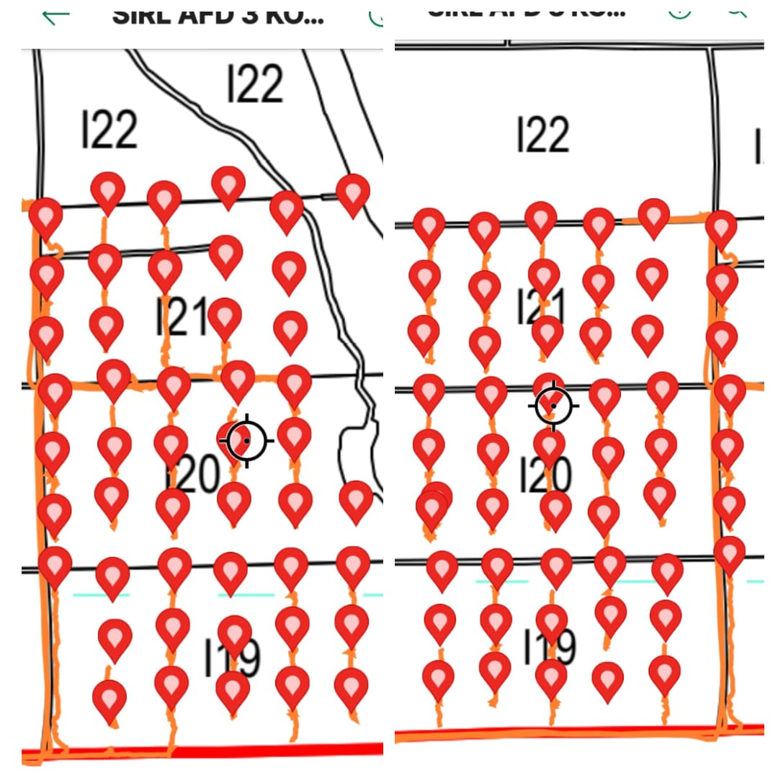

 | J18 & J19 |  |  |  |  |  | H19 |  | I19, I20, & I21 |  |  |  |  |  | J20

